Datenerhebung stationär 1
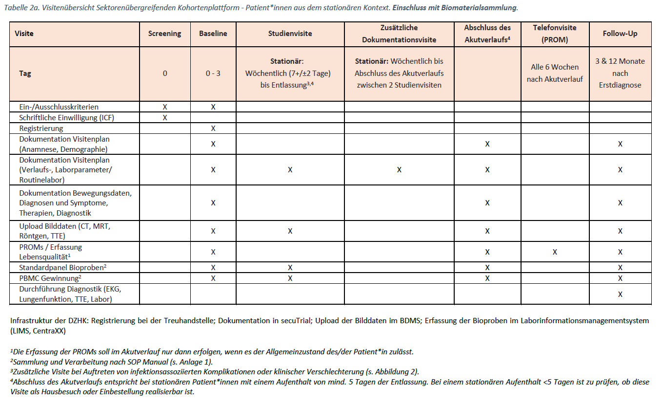
Universitär stationärer Bereich: Erhebungsperiodizität bei Fall mit Biomaterialsammlung

Datenerhebung stationär 2
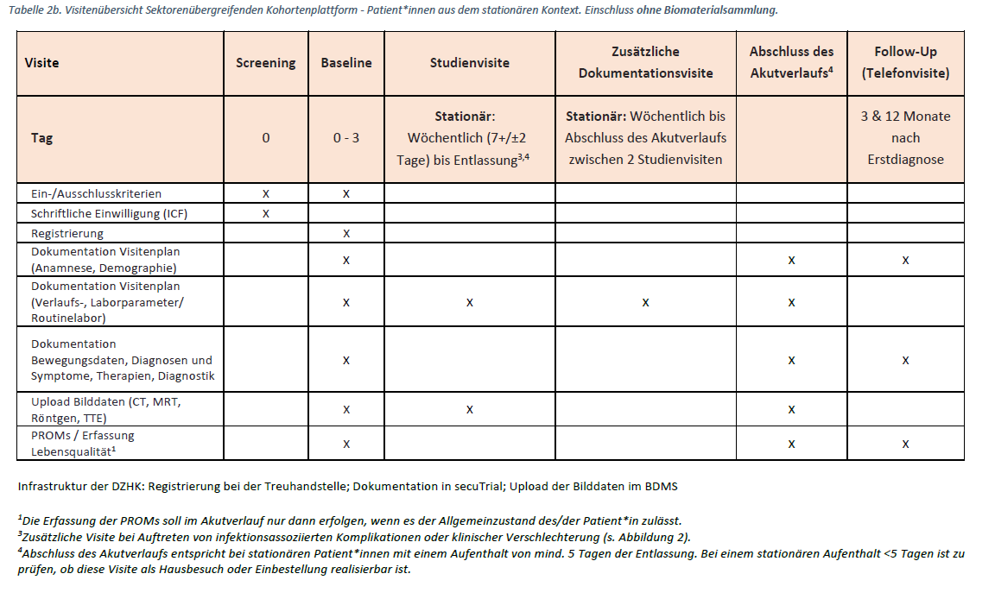
Nicht-universitär stationärer Bereich: Erhebungsperiodizität bei Fall ohne Biomaterialsammlung

Datenerhebung ambulant
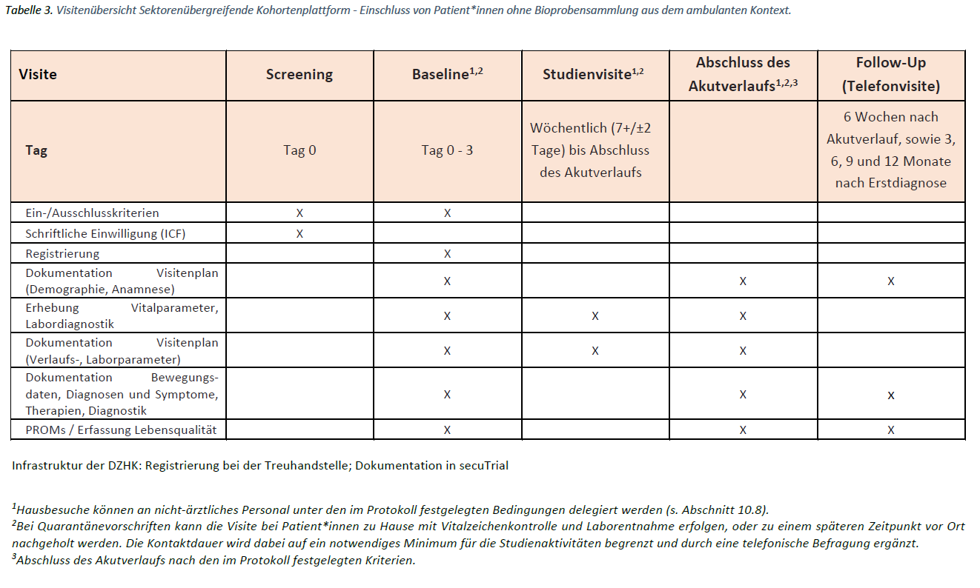
Ambulanter Bereich: Erhebungsperiodizität bei Fall ohne Biomaterialsammlung

